作業要領
作業要領
剥離剤併用手工具ケレン工法
※仕上塗材
① | 事前調査
 |  | ｱｽﾍﾞｽﾄ含有建材について設計図書等の書面調査・現地調査・分析調査を実施する。
 |  | 事前調査終了後、書面又は現地での説明をおこなう。

② | 工事準備
 |  | 施工に伴う必要な書類の作成をおこなう。

③ | 一般作業区域との区分け（下記の4項目表示物を設置し石綿作業区域と一般作業区域を区分けする）
 |  | 石綿則 第15条 「関係者以外の立入禁止」
 |  | 石綿則 第33条 「作業場内での喫煙・飲食禁止」
 |  | 石綿則 第34条 「石綿取扱注意事項」
 |  | 労働安全衛生規則 第18条 「石綿作業主任者と職務内容」

④ | 作業前清掃
 |  | 作業をおこなう前に、HEPAﾌｨﾙﾀｰ付真空掃除機で清掃する。
 |  | ※④～⑤ 一般作業着、半面型ﾚﾍﾞﾙ1対応保護ﾏｽｸ使用

 | 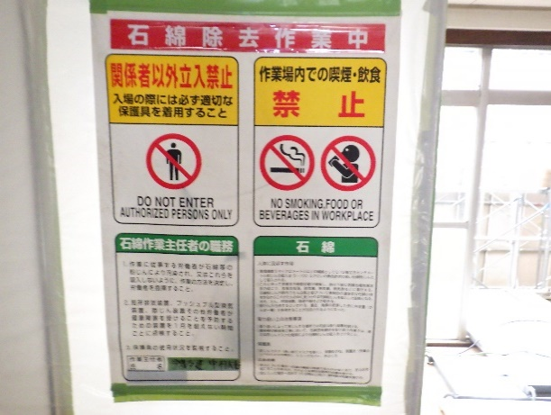 |  | 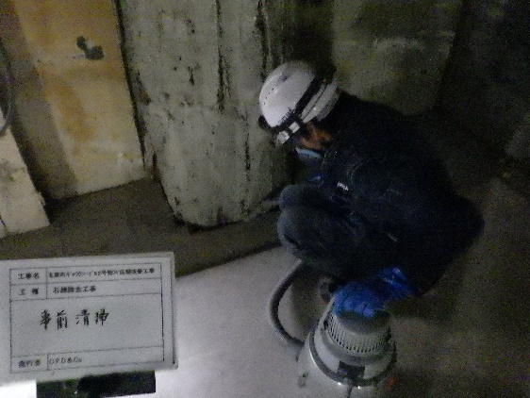

 |  | 表示物 参考写真 |  | 清掃（真空掃除機） 参考写真

⑤ | 簡易養生
 |  | ﾌﾟﾗｽﾁｯｸｼｰﾄ、養生用ﾃｰﾌﾟを使用し簡易養生をおこなう
 |  | ﾌﾟﾗｽﾁｯｸｼｰﾄ ： 床部0.15㎜2重張り、その他0.10㎜1重張り

⑥ | 塗料剥離剤の塗布
 |  | ﾛｰﾗｰ刷毛等を使用し、除去面に塗料剥離剤を塗布する。
 |  | ※塗料剥離剤の塗布は、標準使用量を1度限りの塗布とする。
 |  | ※⑥～⑩ ﾚﾍﾞﾙ1対応の保護衣及び半面型保護ﾏｽｸ・保護眼鏡 を使用する。

⑦ | 仕上塗材の除去
 |  | 塗料剥離剤の塗布により、軟化した仕上塗材をｽｸﾚｰﾊﾟｰ等を使用し除去する。

⑧ | 袋詰め作業
 |  | 除去した石綿を専用袋（厚み0.15㎜）に詰める。

⑨ | 有資格者による取り残し確認
 |  | （石綿作業主任者による確認）

 |  |  | 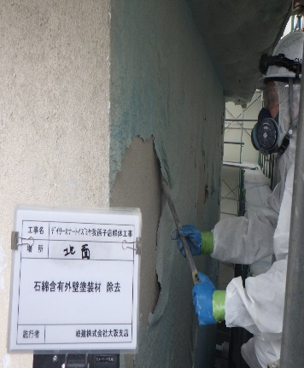

 |  | ⑥ 参考写真 |  | ⑦ 参考写真

⑩ | 飛散防止剤の塗布
 |  | ﾛｰﾗｰ刷毛等を使用し飛散防止剤を除去面に塗布する。

⑪ | 簡易養生撤去
 |  | 養生撤去をおこなう。
 |  | 撤去作業をおこない、専用袋に袋詰めする。
 |  | ※⑪～⑭ 一般作業着、ﾚﾍﾞﾙ1対応半面型保護ﾏｽｸ使用

⑫ | 環境機材等の撤去
 |  | ｽｸﾚｰﾊﾟｰ等を機材置場に移動する。

⑬ | 最終清掃
 |  | 作業終了時に、HEPAﾌｨﾙﾀｰ付真空掃除機で清掃する。

⑭ | 石綿含有産業廃棄物の搬出及び処分
 |  | 石綿含有建材、廃プラ（保護衣・各種ﾌｨﾙﾀｰ類・養生ｼｰﾄ 等）を作業所から搬出し最終処分をおこなう。

⑮ | 工事記録
 |  | 工事完了に伴う必要な書類の作成をおこなう。
 |  | （工事写真・ﾏﾆｭﾌｪｽﾄ・作業実施記録及び点検管理表 等）

⑯ | 工事完了報告書の提出
 |  | （発注者へ報告並びに工事完了報告の提出）
 |  | ※工事完了報告書は工事終了後3年間保管する
 |  | ※作業日報は労働者の健康管理のため、40年間保管する

【附則】
 | ・ 石綿により汚染されたﾎﾞﾛ、紙くず等も石綿と同様の密封処理をおこない石綿含有建材と同様の処分をする。

